Лист1
Поиск экстремума целевой функции методом Пиявского*
График функции
 | LA |  | LB |  | L2 |  | L3 |  | L2 |  | L4 |  | L6 |  | L5 |  | L0 |  | L0 |  | L7 |  | L8
2.000 | 1.199 | 2.000 | -26.771 | 2.000 | -11.538 | 2.000 | -4.965 | 2.000 | -11.538 | 2.000 | -18.857 | 2.000 | -1.847 | 2.000 | -7.909 | 2.000 |  | 2.000 |  | 2.000 | -6.116 | 2.000 | -9.436
7.000 | -28.868 | 7.000 | 3.296 | 4.326 | 2.447 | 3.059 | 1.403 | 4.326 | 2.447 | 5.592 | 2.745 | 2.512 | 1.235 | 3.606 | 1.745 | 4.934 | -1.212 | 6.250 | -1.212 | 3.304 | 1.725 | 3.907 | 2.033
 |  |  |  | 7.000 | -13.635 | 7.000 | -22.295 | 7.000 | -13.635 | 7.000 | -5.720 | 7.000 | -25.750 | 7.000 | -18.667 | 7.000 |  | 7.000 |  | 7.000 | -20.502 | 7.000 | -16.565
7
8
4
6
3
3
9
2
2
2
5
B
А
 |  |  |  |  |  |  |  |  |  | Входные параметры |  |  | Точки, подозрительные на экстремум, глобальный экстремум
 |  |  |  |  |  |  |  |  |  | Значение аргумент функции: | 6.972 |  | Тип точки, подозрительной на экстремум: | Левая граница отрезка: | Правая граница отрезка: | Глобальный минимум
 |  |  |  |  |  |  |  |  |  | Целевая функция: | -30.973 |  | x | 2.000 | 7.000 | 6.972
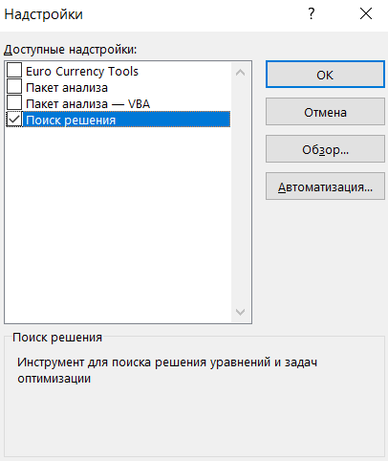
 |  |  |  |  |  |  |  |  |  | a: | 2.000 |  | W(x) | -6.595 | -31.112 | -30.973
 |  |  |  |  |  |  |  |  |  | b: | 7.000

 |  |  |  |  |  |  |  |  |  |  |  |  |  |  | 6.972 | 6.972
 |  |  |  |  |  |  |  |  |  |  |  |  |  |  | 0.000 | -30.973
Действия для нахождение глобального экстремума для одномерной функции
1
Введите в ячейку L7 формулу целевой функции, например: "=0,5*L6+0,2*COS(3,14*L6)+0,2*SIN(2*3,14*L6)", задайте концы отрезка [a, b]

2
4
5
Хочется деталей - нажмите на кнопку справа

3
Чтобы начать заново нажмите последвательно кнопки (см. ниже) "Очистить график", "Очистить расчет" и вернитесь к п.1.
Выполнить процедуры по методу Пиявского

 |  |  |  | Оценка константы Липшица | 6.013

Итерационный процесс
 | "Галочка ломаной" (элемент миноранты)
Стартовые итерации | X ниж лев | X верх пересеч | X ниж прав | Y ниж лев | Y пересеч | Y ниж прав | Верх вершина
Итерация A |  | 2.000 | 7.000 |  | 1.199 | -28.868 | 1
Итерация B | 2.000 | 7.000 |  | -26.771 | 3.296 |  | 1
Следующие итерации
2 | 2.000 | 4.326 | 7.000 | -11.538 | 2.447 | -13.635 | 1
3 | 2.000 | 3.059 | 7.000 | -4.965 | 1.403 | -22.295 | 1
4 | 2.000 | 5.592 | 7.000 | -18.857 | 2.745 | -5.720 | 1
2.000
2.001
2.001
2.002
2.002
2.003
2.003
2.004
2.004
2.005
2.005
2.006
2.006
2.007
2.007
2.008
2.008
2.009
2.009
2.010
2.010
2.011
2.011
2.012
2.012
2.013
2.013
2.014
2.014
2.015
2.015
2.016
2.016
2.017
2.017
2.018
2.018
2.019
2.019
2.020
2.020
2.021
2.021
2.022
2.022
2.023
2.023
2.024
2.024
2.025
...
6 | 2.000 | 2.512 | 7.000 | -1.847 | 1.235 | -25.750 | 1
5 | 2.000 | 3.606 | 7.000 | -7.909 | 1.745 | -18.667 | 1
 | 2.000 | 4.934 | 7.000 |  | -1.212
 | 2.000 | 6.250 | 7.000 |  | -1.212
7 | 2.000 | 3.304 | 7.000 | -6.116 | 1.725 | -20.502 | 1 | 3 и 5
8 | 2.000 | 3.907 | 7.000 | -9.436 | 2.033 | -16.565 | 1 | 5 и 2
 | 2.000 | 2.253 | 7.000 |  | -0.324 |  |  | A и 6
 | 2.000 | 2.772 | 7.000 |  | -0.324 |  |  | 6 и 3
 | 2.000 | 3.155 | 7.000 |  | 0.828 |  |  | 3 и 7
9 | 2.000 | 3.453 | 7.000 | -6.981 | 1.756 | -19.573 | 1 | 7 и 5
 | 2.000 | 3.733 | 7.000 |  | 0.982 |  |  | 5 и 8
 | 2.000 | 4.082 | 7.000 |  | 0.982 |  |  | 8 и 2

*Данный файл может использовать только вне коммерческих целях. При намерении получить доход от применения данного файла и его содержимого необходимо обратиться в Университет ИТМО или в Газпромнфть НТЦ.

x: | 2.000 | 2.001 | 2.001 | 2.002 | 2.002 | 2.003 | 2.003 | 2.004 | 2.004 | 2.005 | 2.005 | 2.006 | 2.006 | 2.007 | 2.007 | 2.008 | 2.008 | 2.009 | 2.009 | 2.010 | 2.010 | 2.011 | 2.011 | 2.012 | 2.012 | 2.013 | 2.013 | 2.014 | 2.014 | 2.015 | 2.015 | 2.016 | 2.016 | 2.017 | 2.017 | 2.018 | 2.018 | 2.019 | 2.019 | 2.020 | 2.020 | 2.021 | 2.021 | 2.022 | 2.022 | 2.023 | 2.023 | 2.024 | 2.024 | 2.025 | 2.025 | 2.026 | 2.026 | 2.027 | 2.027 | 2.028 | 2.028 | 2.029 | 2.029 | 2.030 | 2.030 | 2.031 | 2.031 | 2.032 | 2.032 | 2.033 | 2.033 | 2.034 | 2.034 | 2.035 | 2.035 | 2.036 | 2.036 | 2.037 | 2.037 | 2.038 | 2.038 | 2.039 | 2.039 | 2.040 | 2.040 | 2.041 | 2.041 | 2.042 | 2.042 | 2.043 | 2.043 | 2.044 | 2.044 | 2.045 | 2.045 | 2.046 | 2.046 | 2.047 | 2.047 | 2.048 | 2.048 | 2.049 | 2.049 | 2.050 | 2.050 | 2.051 | 2.051 | 2.052 | 2.052 | 2.053 | 2.053 | 2.054 | 2.054 | 2.055 | 2.055 | 2.056 | 2.056 | 2.057 | 2.057 | 2.058 | 2.058 | 2.059 | 2.059 | 2.060 | 2.060 | 2.061 | 2.061 | 2.062 | 2.062 | 2.063 | 2.063 | 2.064 | 2.064 | 2.065 | 2.065 | 2.066 | 2.066 | 2.067 | 2.067 | 2.068 | 2.068 | 2.069 | 2.069 | 2.070 | 2.070 | 2.071 | 2.071 | 2.072 | 2.072 | 2.073 | 2.073 | 2.074 | 2.074 | 2.075 | 2.075 | 2.076 | 2.076 | 2.077 | 2.077 | 2.078 | 2.078 | 2.079 | 2.079 | 2.080 | 2.080 | 2.081 | 2.081 | 2.082 | 2.082 | 2.083 | 2.083 | 2.084 | 2.084 | 2.085 | 2.085 | 2.086 | 2.086 | 2.087 | 2.087 | 2.088 | 2.088 | 2.089 | 2.089 | 2.090 | 2.090 | 2.091 | 2.091 | 2.092 | 2.092 | 2.093 | 2.093 | 2.094 | 2.094 | 2.095 | 2.095 | 2.096 | 2.096 | 2.097 | 2.097 | 2.098 | 2.098 | 2.099 | 2.099 | 2.100 | 2.100 | 2.101 | 2.101 | 2.102 | 2.102 | 2.103 | 2.103 | 2.104 | 2.104 | 2.105 | 2.105 | 2.106 | 2.106 | 2.107 | 2.107 | 2.108 | 2.108 | 2.109 | 2.109 | 2.110 | 2.110 | 2.111 | 2.111 | 2.112 | 2.112 | 2.113 | 2.113 | 2.114 | 2.114 | 2.115 | 2.115 | 2.116 | 2.116 | 2.117 | 2.117 | 2.118 | 2.118 | 2.119 | 2.119 | 2.120 | 2.120 | 2.121 | 2.121 | 2.122 | 2.122 | 2.123 | 2.123 | 2.124 | 2.124 | 2.125 | 2.125 | 2.126 | 2.126 | 2.127 | 2.127
y(x): | -6.595 | -6.597 | -6.599 | -6.602 | -6.604 | -6.606 | -6.609 | -6.611 | -6.613 | -6.616 | -6.618 | -6.620 | -6.623 | -6.625 | -6.627 | -6.630 | -6.632 | -6.634 | -6.637 | -6.639 | -6.641 | -6.644 | -6.646 | -6.648 | -6.651 | -6.653 | -6.655 | -6.657 | -6.660 | -6.662 | -6.664 | -6.667 | -6.669 | -6.671 | -6.674 | -6.676 | -6.678 | -6.681 | -6.683 | -6.685 | -6.688 | -6.690 | -6.692 | -6.695 | -6.697 | -6.699 | -6.702 | -6.704 | -6.706 | -6.709 | -6.711 | -6.713 | -6.716 | -6.718 | -6.720 | -6.723 | -6.725 | -6.727 | -6.730 | -6.732 | -6.734 | -6.737 | -6.739 | -6.741 | -6.744 | -6.746 | -6.748 | -6.751 | -6.753 | -6.755 | -6.758 | -6.760 | -6.762 | -6.765 | -6.767 | -6.769 | -6.772 | -6.774 | -6.776 | -6.779 | -6.781 | -6.783 | -6.786 | -6.788 | -6.790 | -6.793 | -6.795 | -6.797 | -6.800 | -6.802 | -6.804 | -6.807 | -6.809 | -6.811 | -6.814 | -6.816 | -6.818 | -6.821 | -6.823 | -6.825 | -6.828 | -6.830 | -6.832 | -6.835 | -6.837 | -6.839 | -6.842 | -6.844 | -6.846 | -6.849 | -6.851 | -6.853 | -6.856 | -6.858 | -6.860 | -6.863 | -6.865 | -6.867 | -6.870 | -6.872 | -6.874 | -6.877 | -6.879 | -6.881 | -6.884 | -6.886 | -6.888 | -6.891 | -6.893 | -6.895 | -6.898 | -6.900 | -6.902 | -6.905 | -6.907 | -6.909 | -6.912 | -6.914 | -6.916 | -6.919 | -6.921 | -6.923 | -6.926 | -6.928 | -6.930 | -6.933 | -6.935 | -6.937 | -6.940 | -6.942 | -6.944 | -6.947 | -6.949 | -6.951 | -6.954 | -6.956 | -6.958 | -6.961 | -6.963 | -6.965 | -6.968 | -6.970 | -6.972 | -6.975 | -6.977 | -6.979 | -6.982 | -6.984 | -6.986 | -6.989 | -6.991 | -6.993 | -6.996 | -6.998 | -7.000 | -7.003 | -7.005 | -7.007 | -7.010 | -7.012 | -7.014 | -7.017 | -7.019 | -7.021 | -7.024 | -7.026 | -7.029 | -7.031 | -7.033 | -7.036 | -7.038 | -7.040 | -7.043 | -7.045 | -7.047 | -7.050 | -7.052 | -7.054 | -7.057 | -7.059 | -7.061 | -7.064 | -7.066 | -7.068 | -7.071 | -7.073 | -7.075 | -7.078 | -7.080 | -7.082 | -7.085 | -7.087 | -7.089 | -7.092 | -7.094 | -7.096 | -7.099 | -7.101 | -7.103 | -7.106 | -7.108 | -7.110 | -7.113 | -7.115 | -7.117 | -7.120 | -7.122 | -7.124 | -7.127 | -7.129 | -7.131 | -7.134 | -7.136 | -7.138 | -7.141 | -7.143 | -7.145 | -7.148 | -7.150 | -7.153 | -7.155 | -7.157 | -7.160 | -7.162 | -7.164 | -7.167 | -7.169 | -7.171 | -7.174 | -7.176 | -7.178 | -7.181 | -7.183 | -7.185 | -7.188
d1(y): | -4.654 | -4.654 | -4.654 | -4.654 | -4.655 | -4.655 | -4.655 | -4.655 | -4.655 | -4.655 | -4.655 | -4.655 | -4.656 | -4.656 | -4.656 | -4.656 | -4.656 | -4.656 | -4.656 | -4.656 | -4.657 | -4.657 | -4.657 | -4.657 | -4.657 | -4.657 | -4.657 | -4.657 | -4.658 | -4.658 | -4.658 | -4.658 | -4.658 | -4.658 | -4.658 | -4.658 | -4.659 | -4.659 | -4.659 | -4.659 | -4.659 | -4.659 | -4.659 | -4.659 | -4.660 | -4.660 | -4.660 | -4.660 | -4.660 | -4.660 | -4.660 | -4.660 | -4.660 | -4.661 | -4.661 | -4.661 | -4.661 | -4.661 | -4.661 | -4.661 | -4.661 | -4.662 | -4.662 | -4.662 | -4.662 | -4.662 | -4.662 | -4.662 | -4.662 | -4.663 | -4.663 | -4.663 | -4.663 | -4.663 | -4.663 | -4.663 | -4.663 | -4.664 | -4.664 | -4.664 | -4.664 | -4.664 | -4.664 | -4.664 | -4.664 | -4.664 | -4.665 | -4.665 | -4.665 | -4.665 | -4.665 | -4.665 | -4.665 | -4.665 | -4.666 | -4.666 | -4.666 | -4.666 | -4.666 | -4.666 | -4.666 | -4.666 | -4.666 | -4.667 | -4.667 | -4.667 | -4.667 | -4.667 | -4.667 | -4.667 | -4.667 | -4.668 | -4.668 | -4.668 | -4.668 | -4.668 | -4.668 | -4.668 | -4.668 | -4.669 | -4.669 | -4.669 | -4.669 | -4.669 | -4.669 | -4.669 | -4.669 | -4.669 | -4.670 | -4.670 | -4.670 | -4.670 | -4.670 | -4.670 | -4.670 | -4.670 | -4.670 | -4.671 | -4.671 | -4.671 | -4.671 | -4.671 | -4.671 | -4.671 | -4.671 | -4.672 | -4.672 | -4.672 | -4.672 | -4.672 | -4.672 | -4.672 | -4.672 | -4.672 | -4.673 | -4.673 | -4.673 | -4.673 | -4.673 | -4.673 | -4.673 | -4.673 | -4.674 | -4.674 | -4.674 | -4.674 | -4.674 | -4.674 | -4.674 | -4.674 | -4.674 | -4.675 | -4.675 | -4.675 | -4.675 | -4.675 | -4.675 | -4.675 | -4.675 | -4.675 | -4.676 | -4.676 | -4.676 | -4.676 | -4.676 | -4.676 | -4.676 | -4.676 | -4.677 | -4.677 | -4.677 | -4.677 | -4.677 | -4.677 | -4.677 | -4.677 | -4.677 | -4.678 | -4.678 | -4.678 | -4.678 | -4.678 | -4.678 | -4.678 | -4.678 | -4.678 | -4.679 | -4.679 | -4.679 | -4.679 | -4.679 | -4.679 | -4.679 | -4.679 | -4.679 | -4.680 | -4.680 | -4.680 | -4.680 | -4.680 | -4.680 | -4.680 | -4.680 | -4.680 | -4.681 | -4.681 | -4.681 | -4.681 | -4.681 | -4.681 | -4.681 | -4.681 | -4.681 | -4.682 | -4.682 | -4.682 | -4.682 | -4.682 | -4.682 | -4.682 | -4.682 | -4.682 | -4.683 | -4.683 | -4.683 | -4.683 | -4.683 | -4.683 | -4.683 | -4.683 | -4.683 | -4.684 | -4.684 | -4.684 | -4.684

Производная от целевой функции

Лист2
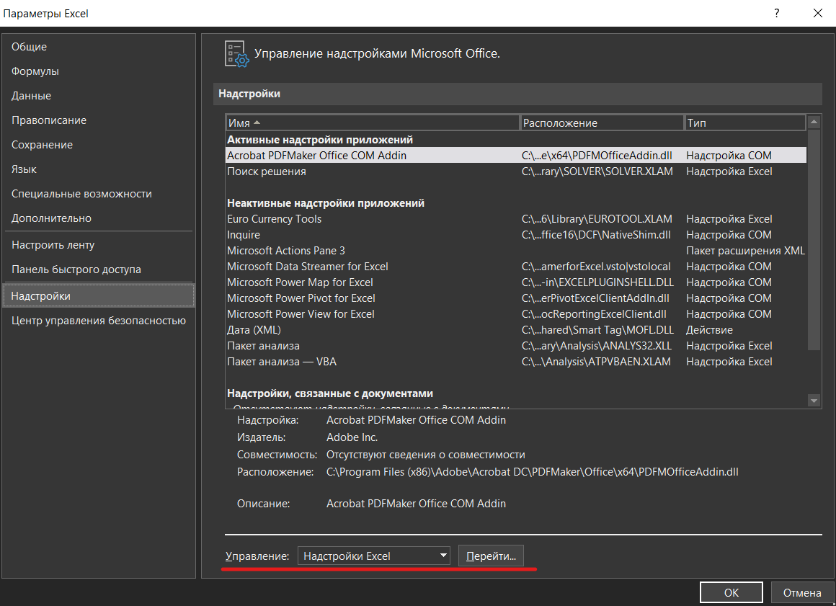
Чтобы вычислить глобальный экстремум c помощью "решалы" Excel (надстройка "Solver"), зайдите во вкладку "Данные", выберите инструмент "Поиск решения".
Если данный инструмент отсутствует, его можно подключить в надстройках Эксель (см. ниже): "Файл", "Параметры", "Надстройки", "Надстройки Эксель". Подключите надстройку "Поиск решения". Если появится окно (см. справа), нажмите кнопку "Остановить", если хотите превать расчеты, или "Продолжить", если хотите улучшить точность.
Рекомендуется использовать эволюционный поиск.
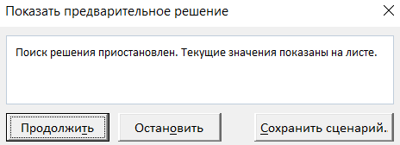

В надстройке "Поиск решения" применяется один из трех методов:
1) Симплекс-метод для решения задач линейного программирования;
2) Метод обобщенного приведенного градиента - для решения выпуклых задач нелинейного программирования;
3) Эволюционный поиск решения - который можно попытаться применить для решения задач, которые не попадаю под классы, указанных выше.

